元数据与代码
编号 | 模块 | 开发负责人 | 元数据升级状态 | 元数据最后升级时间 | 代码 | PC-代码版本-旧 | PC-代码版本-新 | m代码 | m-代码版本-旧 | m-代码版本-新 | 备注
1 | 平台 | 尹斌臣 | 版本号：3.0.20.20200725 | 更新日期：2020-08-17 13:26 | sy | 3.0.20.20200430 | 3.0.21.20200901 | m-sy | 3.0.20.20200430 | 3.0.21.20200901
2 | 作业许可 | 郭志恒 | 版本号：3.0.20.20200831 | 更新日期：2020-08-25 16:26 | hse | 3.0.20.20200831 | 3.0.21.20200901 | m-hse | 3.0.20.20200831 | 3.0.21.20200901
3 | 承包商 | 刘冠宁 | 版本号：3.0.20.20200831 | 更新日期：2020-08-18 10:28 | cbs | 3.0.20.20200831 | 3.0.21.20200901 | m-cbs | 3.0.20.20200831 | 3.0.21.20200901
4 | 巡检 | 张丰 | 版本号：3.0.20.20200830 | 更新日期：2020-07-24 23:00 | csc | 3.0.20.20200831 | 3.0.21.20200901 | m-csc | 3.0.20.20200831 | 3.0.21.20200901
5 | 监督检查 | 刘冠宁 | 版本号：3.0.20.20200831 | 更新日期：2020-08-20 16:33 | insp | 3.0.20.20200831 | 3.0.21.20200901 | m-insp | 3.0.20.20200831 | 3.0.21.20200901
6 | 教育培训 | 张丰 | 版本号：3.0.20.20200831 | 更新日期：2020-08-19 10:50 | trn | 3.0.20.20200520 | 3.0.21.20200901 | m-trn | 3.0.20.20200520 | 3.0.21.20200901
7 | 隐患 | 郭志恒 | 版本号：3.0.20.20200831 | 更新日期：2020-08-21 11:55 | phd | 3.0.20.20200831 | 3.0.21.20200901 | m-phd | 3.0.20.20200831 | 3.0.21.20200901
8 | 体系审核 | 刘冠宁 | 版本号：3.0.20.20200831 | 更新日期：2020-08-20 16:33 | hsm | 3.0.20.20200831 | 3.0.21.20200901 | m-hsm | 3.0.20.20200831 | 3.0.21.20200901
9 | 平台 | 尹斌臣 | 版本号：3.0.20.20200831 | 更新日期：2020-08-26 11:45 | pub-base | 3.0.20.20200430 | 3.0.21.20200901 | m-pub-base | 3.0.20.20200430 | 3.0.21.20200901
10 | 风险 | 郭志恒 | N/A | N/A | risk | 3.0.20.20200430 | 3.0.21.20200901
11 | 属地 | 郭志恒 | 版本号：3.0.20.20200831 | 更新日期：2020-08-21 10:35 | collect | 3.0.20.20200430 | 3.0.21.20200901
12 | 设备 | 刘冠宁 |  |  |  | 3.0.20.20200430 | 3.0.21.20200901 | m-eam | 3.0.20.20200430 | 3.0.21.20200901
13 |  |  |  |  | manager | 3.0.20.20200509 | 3.0.21.20200901
14 |  |  |  |  | rqreport | 3.0.20.20200831 | masternew
15 |  |  |  |  | passsport | 3.0.20.20200430 | 3.0.21.20200901 | m-passport | 3.0.20.20200430 | 3.0.21.20200901
16 |  |  |  |  | portal | 3.0.20.20200430 | 3.0.21.20200901
17 |  |  |  |  | build | masternew | masternew
18 |  |  |  |  | msg | 3.0.20.20200430 | 3.0.21.20200901 | m-msg | 3.0.20.20200430 | 3.0.21.20200901
19 |  |  |  |  | wtask | 3.0.20.20200430 | 3.0.21.20200901 | m-wtask | 3.0.20.20200430 | 3.0.21.20200901
20 |  |  |  |  | smart | 3.0.20.20200509 | 3.0.21.20200901
21 |  |  |  |  | kpi | 3.0.20.20200430 | 3.0.21.20200901
23 | App | com.hayden.hap.fv.cloud_01.20.0825_yunTestLinux_release.apk Build #225 (2020-8-26 14:20:37)
24 | 前端 |  |  | 前端版本-旧 |  | 前端版本-新 v3.0.21.20200901.STABLE
 | 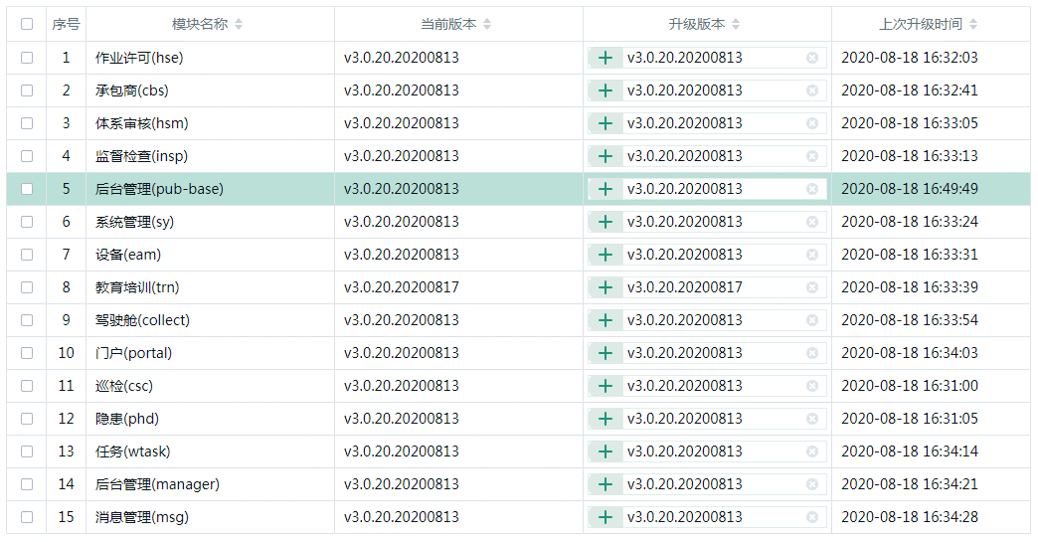 |  |  |  | 